关系图
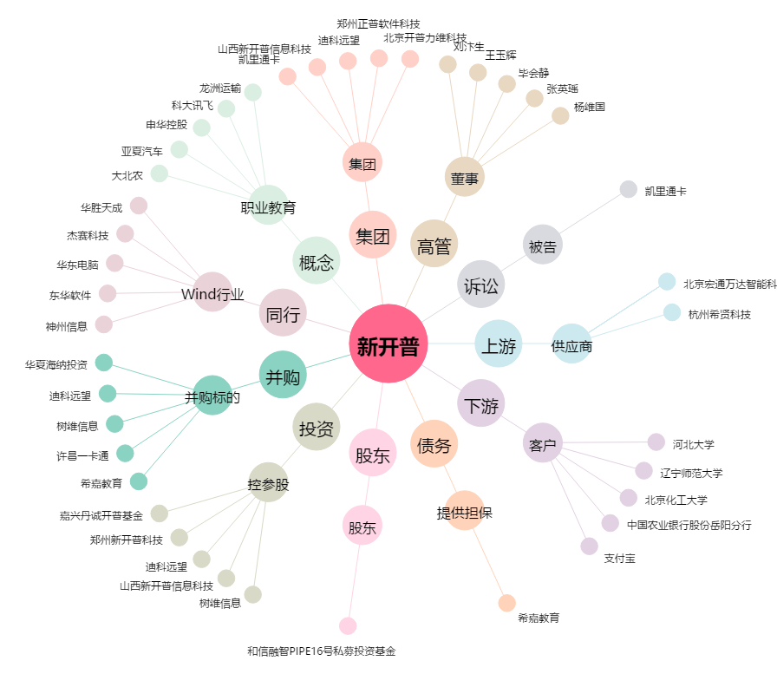
新开普[300248.SZ] - 关系概览图

